Juveniles
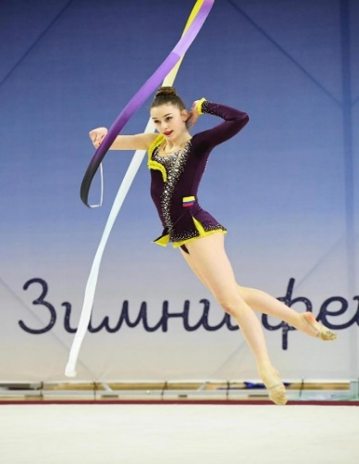
RANK | DEPARTAMENTO | GIMNASTA | EVENTO | ARO | BALON | MAZAS | CINTA | TOTAL | TOTAL
 |  |  | Cup internacional Sofia | 19.750 | 21.550 | 19.800 | 19.900
 |  |  | Finales cup |  | 20.900
 |  |  | Campeonato naciona 2025 | 22.550 | 18.800 | 19.550 | 22.700
 |  |  | Finales | 22.350 | 21.900 | 22.600 | 21.350
1 | BOG | Adriana Zuleta | Campeonato panamericano | 18.450 | 20.900 | 20.250 | 20.550
 |  |  | Finales
 |  |  | Campeonato del mundo junior |  | 19.650 |  | 20.250
 |  |  | NOTA PROMEDIO | 20.775 | 20.617 | 20.550 | 20.950 | 82.892

RANK | DEPARTAMENTO | GIMNASTA | EVENTO | ARO | BALON | MAZAS | CINTA | TOTAL | TOTAL
 |  |  | Campeonato naciona 2025 | 22.400 | 21.150 | 23.100 | 17.000
 |  |  | Finales | 22.900 | 17.950 | 22.000 | 21.450
2 | ANT | Dhanna Antonella Catro | Campoenato Panamericano | 18.000 | 19.150 | 21.900 | 19.500
 |  |  | Campeonato del mundo junior |  |  | 19.700

 |  |  | NOTA PROMEDIO | 21.100 | 19.417 | 21.675 | 19.317 | 81.508

RANK | DEPARTAMENTO | GIMNASTA | EVENTO | ARO | BALON | MAZAS | CINTA | TOTAL | TOTAL
 |  |  | Campeonato naciona 2025 | 17.450 | 17.950 | 21.250 | 20.550
 |  |  | Finales |  | 19.200 | 19.600 | 18.250
3 | VAL | Maria Jose Garcia

 |  |  | NOTA PROMEDIO | 17.450 | 18.575 | 20.425 | 19.400 | 75.850

RANK | DEPARTAMENTO | GIMNASTA | EVENTO | ARO | BALON | MAZAS | CINTA | TOTAL | TOTAL
 |  |  | Campeonato naciona 2025 | 19.850 | 18.200 | 18.250 | 17.350
 |  |  | Finales | 21.700 | 20.550 | 18.350 | 17.800
4 | BOY | Maria Jimena Peruti | Campeonato panamericano | 19.150 | 19.950
 |  |  | Campeonato del mundo junior | 19.750

 |  |  | NOTA PROMEDIO | 20.112 | 19.567 | 18.300 | 17.575 | 75.554

RANK | DEPARTAMENTO | GIMNASTA | EVENTO | ARO | BALON | MAZAS | CINTA | TOTAL | TOTAL
 |  |  | Campeonato naciona 2025 | 18.950 | 16.950 | 19.750 | 20.900
 |  |  | Finales | 20.000 | 16.850 | 20.400 | 18.450
5 | VAL | Natalia Leal | Campeonato Panamericano |  |  | 19.200 | 17.100

 |  |  | NOTA PROMEDIO | 19.475 | 16.900 | 19.783 | 18.817 | 74.975

RANK | DEPARTAMENTO | GIMNASTA | EVENTO | ARO | BALON | MAZAS | CINTA | TOTAL | TOTAL
 |  |  | Campeonato naciona 2025 | 18.000 | 17.800 | 18.000 | 20.500
 |  |  | Finales |  | 18.300
6 | ANT | Valentina Betacur

 |  |  | NOTA PROMEDIO | 18.000 | 18.050 | 18.000 | 20.500 | 74.550

